Sheet1
ข้อมูลเงินกองทุนเพื่อการสืบสวน สอบสวน การป้องกันและปราบปรามการกระทำความผิดทางอาญา
สถานีตำรวจภูธรคง จังหวัดนครราชสีมา
ประจำปี พ.ศ.2569

รายการ | ไตรมาสที่ 1 |  | ไตรมาสที่ 2 |  | ไตรมาสที่ 3 |  | ไตรมาสที่ 4
 | (ม.ค.-มี.ค.2569) |  | (เม.ย.-มิ.ย.2569) |  | (ก.ค.-ก.ย.2569) |  | (ต.ค.-ธ.ค.2569)
 | จัดสรร | เบิกจ่าย | จัดสรร | เบิกจ่าย | จัดสรร | เบิกจ่าย | จัดสรร | เบิกจ่าย
1. ได้รับเงินจัดสรรตามไตรมาส | 225,000 | - | 225,000 | - | 225,000 | - | ยังไม่ได้รับจัดสรร | -
2. เบิกจ่ายเงินกองทุนเพื่อการสืบสวนฯ | - | 225,000 | - | 225,000 | - | - | - | -
รวมเงิน | 225,000 | 225,000 | 225,000 | 225,000 | 225,000 | - | ยังไม่ได้รับจัดสรร | -
รวมจำนวนคดีที่ใช้เงินกองทุนฯ | 14 คดี |  | 11 คดี |  | - |  | -

ข้อมูล ณ วันที่ 15 กรกฎาคม 2569

หมายเหตุ : - กองทุนเพื่อการสืบสวน สอบสวน การป้องกันและปราบปรามการกระทำความผิดทางอาญา ได้รับการจัดสรรงบประมาณตามปีปฏิทิน
- งบประมาณไตรมาสที่ 4 ยังไม่ได้รับการจัดสรร

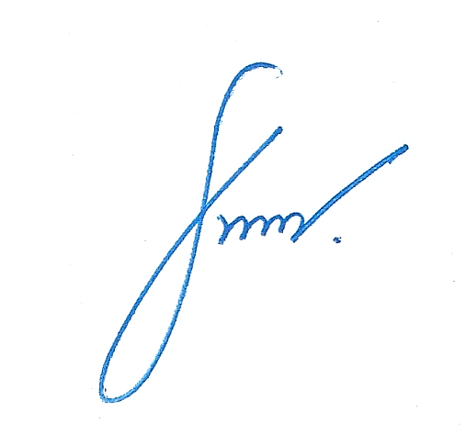
 |  |  |  |  | ตรวจแล้วถูกต้อง

 |  |  |  | พ.ต.อ.
 |  |  |  |  | ( รัฐวิชญ์ อนันต์ดิลกฤทธิ์ )
 |  |  |  |  | ผกก.สภ.คง

